ALMENARA
SEGURO SOCIAL DE SALUD - ESSALUD

PROCESO DE SELECCIÓN DE PRÁCTICAS PRE PROFESIONALES ASISTENCIALES NO MEDICA PERIODO 2026 EN EL SEGURO SOCIAL DE SALUD - ESSALUD

P.S. 001-PRA-ANINA-2026

RESULTADOS DE LA EVALUACIÓN PERSONAL

RED PRESTACIONAL ALMENARA
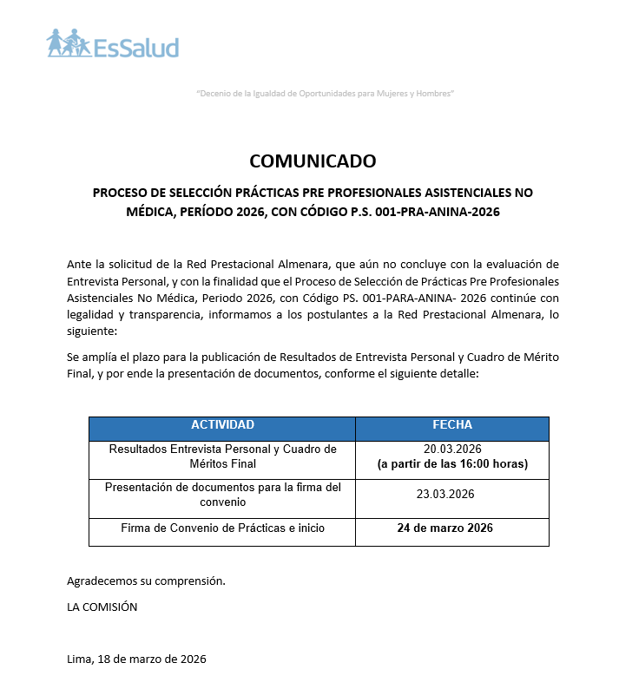

JAEN
SEGURO SOCIAL DE SALUD - ESSALUD

PROCESO DE SELECCIÓN DE PRÁCTICAS PRE PROFESIONALES ASISTENCIALES NO MÉDICA, PERIODO 2026 EN EL SEGURO SOCIAL DE SALUD - ESSALUD

P.S. 001-PRA-ANINA-2026

RESULTADOS DE LA EVALUACIÓN PERSONAL

RED ASISTENCIAL JAÉN

Nº | APELLIDOS Y NOMBRES | CODIGO SISEP | PUNTAJE
1 | ADRIANZEN FLORES, YANELA MARISEYDA | PRE-0237 | 14.5
2 | FERNÁNDEZ CRUZ , ADELA MARGOT | PRE-0237 | 16.33
3 | PUSMA MATICORENA, FRANCO LEONARDO | PRE-0237 | 13.16
4 | TAPIA VILLALOBOS, XIOMARA YARARY | PRE-0237 | 13.66
5 | GUEVARA AVALOS, BRENDA PATRICIA | PRE-0238 | 14.16
6 | BRITO MELENDRES, YULIANA SADITH | PRE-0240 | 12
7 | CARDENAS SOTO, ALISS DANNA | PRE-0240 | 16
8 | CÓRDOVA GUARNÍZ , JADY LISBETH | PRE-0240 | 13.33
9 | CORONEL URIARTE, JOSÉ GABRIEL MISAEL | PRE-0240 | 14.66
10 | DAVILA PUSMA, MAYRA ALEXANDRA | PRE-0240 | 16.67
11 | DIAZ MEDINA, KATHERIN ALEXANDRA | PRE-0240 | 13.33
12 | GUERRA MEDINA, FIORELLA | PRE-0240 | 14.67
13 | MONDRAGON PALOMINO , ADDA DAHEC | PRE-0240 | 11.67
14 | MORALES IVAÑEZ, EMERITA ROXANI | PRE-0240 | 14.33
15 | ORTIZ HERRERA, CRISTHIAN ALDAIR | PRE-0240 | 13.33
16 | PEREZ CUEVA, YEYSON ALEXANDER | PRE-0240 | 16.67
17 | SANTA CRUZ SANTA CRUZ, KAREN JHAELY | PRE-0240 | 14
18 | VEGA VASQUEZ , FERNANDO | PRE-0240 | 13.67

COMISIÓN RESPONSABLE:
Red Asistencial Jaén

Jaén, 18 de Marzo del 2026

----------------------------------------------------
Abog. Carlos Alberto Lajo Chevarria Presidente

JULIACA
SEGURO SOCIAL DE SALUD - ESSALUD

PROCESO DE SELECCIÓN DE PRÁCTICAS PRE PROFESIONALES ASISTENCIALES NO MÉDICA, PERIODO 2026 EN EL SEGURO SOCIAL DE SALUD - ESSALUD

P.S. 001-PRA-ANINA-2026

RESULTADOS DE LA EVALUACIÓN PERSONAL

RED ASISTENCIAL JULIACA

Nº | APELLIDOS Y NOMBRES | CODIGO SISEP | PUNTAJE
1 | CANAZA PILCO, GINA GENIFER | PRE-0242 | 15.67
2 | COILA PACOMPIA , JUDITH JHOSELIN | PRE-0242 | 16.33
3 | CONDORI ZEVALLOS, YELINA | PRE-0244 | 14.33
4 | FLORES APAZA, KARLA GABRIELA | PRE-0244 | 15.33
5 | MAMANI CHAMBI, DANHIA BRIYID | PRE-0244 | 14.33
6 | MAMANI MAMANI, EMELY LUZ YAHAIDA | PRE-0244 | 16.33
7 | MAMANI MENDOZA, JHON WILSON | PRE-0244 | 17.00
8 | SANCHEZ HERMOZA, KAROLINE GABRIELA | PRE-0244 | 17.00
9 | SANTOS SALAZAR, MAYRIN | PRE-0244 | 15.67
10 | SERRUTO ROSAS, LUZ CELIA | PRE-0244 | 16.67
11 | UMPIRE LERMA, DHELMY MISHELL | PRE-0244 | 16.33
12 | VERGARA SALAS, ANDREA MARIELA | PRE-0244 | 17.00
13 | MAMANI CONDORI, ERIKA GISSELA | PRE-0245 | 15.00
14 | CASTRO RAMOS, JESYD ABIGAIL | PRE-0247 | 15.67
15 | SANCHEZ RAMOS, ROSELYN MARILU | PRE-0247 | 16.67
16 | VILAVILA YLLANES, YUNMY JUDITH | PRE-0247 | 19.00

COMISIÓN RESPONSABLE:
Red Asistencial Juliaca

Juliaca, 18 de Marzo del 2026

----------------------------------------------------
Abog. Carlos Alberto Lajo Chevarria Presidente

JUNIN
SEGURO SOCIAL DE SALUD - ESSALUD

PROCESO DE SELECCIÓN DE PRÁCTICAS PRE PROFESIONALES ASISTENCIALES NO MÉDICA, PERIODO 2026 EN EL SEGURO SOCIAL DE SALUD - ESSALUD

P.S. 001-PRA-ANINA-2026

RESULTADOS DE LA EVALUACIÓN PERSONAL

RED ASISTENCIAL JUNIN

Nº | APELLIDOS Y NOMBRES | CODIGO SISEP | PUNTAJE
1 | PAREDES BERROCAL ANYELIT MERYEN | PRE-252 | 18.65
2 | HUAMAN VELIZ SANDRA SOFIA | PRE-252 | 18.32
3 | MORALES ROJAS ITZEL JANICE | PRE-252 | 17.66
4 | RAMIREZ TORRES DALIA WENDOLY | PRE-252 | 15.66
5 | ESTEBAN GONZALES MINERVA ARABELLA | PRE-252 | 15.65
6 | ALANYA CHIPANA ISABEL CLAUDIA | PRE-252 | 13.82
7 | BALTAZAR SOTO LUCERO ROUSSE | PRE-252 | 13.66
8 | LAURA ESPINOZA DALIA ARACELY | PRE-252 | 12
9 | BARRETO POMA PAOLA ESTEFANY | PRE-252 | 11.82
10 | LAURO TORRES FERNANDA DEL CARMEN | PRE-256 | 17.66
11 | ROMERO ARCE JHOSELYN MARLY | PRE-256 | 16.83
12 | MEDINA VALLEJOS YULIZA NELIDA | PRE-256 | 15.65
13 | CANTORIN HUAYNATE ANDREA | PRE - 257 | 18.32
14 | CASAS DIAZ LISBETH JAZMIN | PRE - 257 | 18
15 | IBAÑEZ FABIAN DANIELA BARBARA | PRE - 257 | 16.65
16 | CHUPURGO CANCHARI MILAGROS FRANSCHESCA | PRE - 257 | 16.6
17 | FLORES BENDEZU JAIR | PRE - 257 | 16
18 | VILCAS LAZO TAMARA NICOLE | PRE -259 | 19
19 | DEL PINO ROJAS EDU GABRIEL | PRE -259 | 19
20 | SOLORZANO HILARIO DIANA DULCE | PRE -259 | 15.65
21 | RAMOS HERRERA SAMANTHA JOHANA | PRE -260 | 18.65
22 | HUAMAN TINOCO EDUARDO | PRE -260 | 15.65
23 | CARDENAS CASO ASTRID | PRE -260 | 15
24 | MEZA SINCHE FIORELA MILAGROS | PRE -260 | 14.5
25 | ARAUCO TORRE MIJAEL FERNANDO | PRE-261 | 16.3

COMISIÓN RESPONSABLE:
Red Asistencial Junin

Huancayo, 18 de Marzo del 2026

----------------------------------------------------
Abog. Carlos Alberto Lajo Chevarria Presidente

LA LIBERTAD
SEGURO SOCIAL DE SALUD - ESSALUD

PROCESO DE SELECCIÓN DE PRÁCTICAS PRE PROFESIONALES ASISTENCIALES NO MÉDICA, PERIODO 2026 EN EL SEGURO SOCIAL DE SALUD - ESSALUD

P.S. 001-PRA-ANINA-2026

RESULTADOS DE LA EVALUACION PERSONAL

RED ASISTENCIAL LA LIBERTAD

Nº | APELLIDOS Y NOMBRES | CODIGO SISEP | PUNTAJE
1 | FERNANDEZ BOCANEGRA SIRIS JULEYSI | PRE-0273 | 16
2 | ANTICONA SEGURA LADY ELENA | PRE-0273 | 14
3 | NUÑEZ CRUZADO, ESTEFANY LISSETH MARIANA | PRE-0273 | 13
4 | MELENDEZ SANCHEZ, MAURICIO JESUS | PRE-0274 | 14
5 | OCAMPO ZAVALETA, LINDA EUNICE | PRE-0276 | 18
6 | CASTILLO ROJAS, CRISTINA MILAGRITOS | PRE-0276 | 17
7 | CLAVO GUAYLUPO, XIOMARA IDAIL | PRE-0276 | 16
8 | NOVOA CHAVEZ, DIANA ALEXANDRA | PRE-0276 | 16
9 | MERCADO VILLANUEVA ERICKA ELIZABETH | PRE-0276 | 15
10 | HONORIO OLGUIN, VALERIA OLINDA | PRE-0276 | 14
11 | JERONIMO SALDAÑA PAMELA GISU | PRE-0276 | 14
12 | LLAJA CUSQUIPOMA, EINER MELQUIADES | PRE-0276 | 14
13 | QUISPE CAMPOS, JENIFER ZARAI | PRE-0277 | 16
14 | RAMIREZ JIMENEZ, PEDRO JOSUE | PRE-0277 | 14
15 | HORNA RODRIGUEZ, JOSE GUILLERMO | PRE-0277 | 13
16 | CHILCON VIDARTE, CESLY MARLY | PRE-0278 | 15
17 | GUERRERO MENDOZA , VICTOR OMAR | PRE-0278 | 12
18 | SOPLÍN ROSALES, WILLIAM ALEXANDER | PRE-0279 | 16
19 | ROJAS NUÑEZ , DULCEMARIA LEANDRA | PRE-0279 | 15
20 | SU SALAS, DAYANNA YESLYN | PRE-0279 | 13
21 | BOCANEGRA MENDOZA, JIMENA FERNANDA | PRE-0279 | 13
22 | LEON VASQUEZ, YHENIFER BELEN | PRE-0279 | 13
23 | CRUZADO VILLAR, LAURA TATIANA | PRE-0279 | 13
24 | RISCO CRUZ, LUCIANA SOFIA | PRE-0279 | 13
25 | VARGAS VELOZ, STHEFANY YOSELIN | PRE-0279 | 13
26 | FLORES MIÑANO , EMILY ANGELLY KARIME | PRE-0279 | 12
27 | TERRONES RODRIGUEZ, MARIA ELIZABET | PRE-0279 | 12
28 | VASQUEZ TRUJILLO, ANDREA SOLEDAD | PRE-0279 | 12
29 | RIOJAS CASTILLO, LADY KATTERINE | PRE-0279 | 12
30 | VALDEZ RODRIGUEZ, JEFFREY EDUARDO | PRE-0279 | 12
31 | FLORES CASANOVA, JANHIRA MILAGRITOS | PRE-0279 | 12
32 | HUANRI CUEVA, BETSABE CRISTINA | PRE-0280 | 16
33 | QUIÑONES PALACIOS, MELANY MARYURI | PRE-0285 | 15
34 | ALZUGARAY AVILA, DANNA PAOLA | PRE-0285 | 14
35 | VIGO VIDAL, JIMENA LUCERO | PRE-0285 | 13
36 | AGUILAR CISTERNA, LUZ MARIA | PRE-0286 | 13
37 | ABANTO VILLAR, NATALY ERLINDA | PRE-0288 | 16
38 | CORTEZ MOSQUEIRA, MARIA ROSARIO DEL PILAR | PRE-0288 | 15
39 | GABRIEL TENORIO, YOSELINE DARIANI | PRE-0288 | 15
40 | MEREGILDO DE LA CRUZ , SHANTALL ANTUANET | PRE-0288 | 15
41 | LOLOY ALCANTARA, EMERSON ARNALDO | PRE-0289 | 16
...
Nº | APELLIDOS Y NOMBRES | CODIGO SISEP | PUNTAJE
57 | COBIAN PAIMA, CRISTINA | PRE-0304 | 14
58 | CHAVESTA GUEVARA, LORENA | PRE-0304 | 14
59 | ESCOBEDO GRADOS, CARMEN LUZMILA | PRE-0305 | 16
60 | GUTIÉRREZ ESPINALES, LADY JULISSA | PRE-0308 | 16

COMISIÓN RESPONSABLE:
Red Asistencial La Libertad

Trujillo, 18 de Marzo del 2026

----------------------------------------------------
Abog. Carlos Alberto Lajo Chevarria Presidente

